风险分析
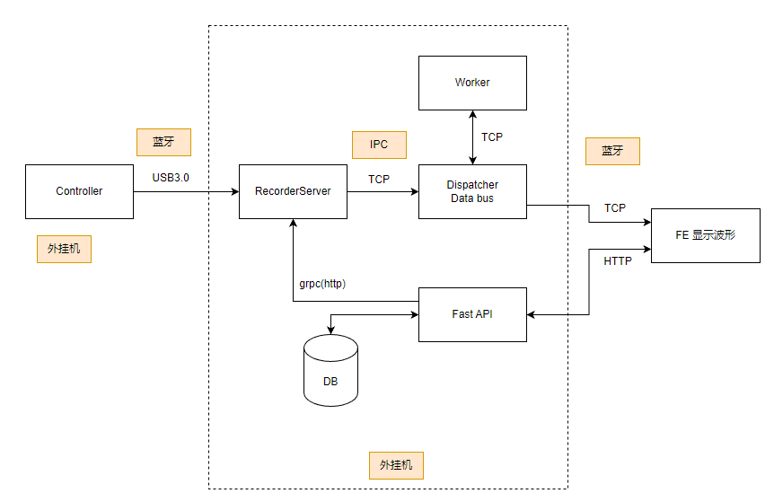
 | 评估项 | 总资源 | 外挂机
 |  |  | 总占用 | 系统 | 数据采集存储进程 |  |  |  |  | 数据分发滤波进程 |  | Worker（多个进程） |  |  | Web API进程
 |  |  |  | Linux操作系统 | G3无线连接（蓝牙+USB） | 数据采集 | 数据解压 | 数据存储 | 消息队列 | 滤波(全部放入FPGA？) | Dispatcher(Data Bus) | 自动挑选通道，自动标记 | 频谱，特征计算 | 解码 | Fast API(python)
嵌入式迁移 | Arm兼容性 |  |  |  | √ | √ | √ | √ | √ | √ | √ | √ | × | √ | √
 | Linux兼容性 |  |  |  | √ | √ | √ | √ | √ | √ | √ | √ | √ | √ | √
 | CPU资源占用 |  | 60%(研发工作站数据39.8%) | 10% |  | 10%(6.4%) |  |  |  | 10%(3.3%) |  | 20% |  |  | 10%(0.1%)
 | GPU资源占用 |  |  | × | × | × | × | × | × | × | × | √ |  |  | ×
 | 内存资源占用 | 10GB | 7.2GB(5.3GB) | 1GB | 200MB(42MB) |  |  |  |  | 2GB(1527MB) |  | 2GB |  |  | 2GB（678MB）
 | 磁盘占用 |  | 20MB/s |  |  |  |  | 20MB/s（16MB/s）
 | 技术实现 |  |  | 操作系统需要定制剪裁 |  | 蓝牙通讯API | LZW解压 | 自定义文件格式 | ZMQ(C语言)，通过共享内存share数据 | C++实现，CPU计算， 只处理显示的通道 |  | python实现 | python+c++(mkl) arm不支持 | pytorch | 增加WIFI模块/将蓝牙模拟成网络
 | 进程
 | 功耗 |  |  |  | 25~100mW,不超过1W |  |  |  |  |  |  | ？ | ？ | ？
延迟 |  | 50ms 需要定义延迟是从哪到哪 | 50ms |  | 一般在几十毫秒到数百毫秒之间，会受到环境影响 |  |  |  |  |  |  | 100ms | 30-50ms | 2ms
风险 |  |  |  |  | 蓝牙带宽1MB，无法传输所有通道，对压缩有很高要求。 蓝牙信号稳定性容易受环境影响，调试困难。 | 需要重新定义通讯协议，同时传输spike/原始数据,多探头，每个探头采样率不一样，需要分别传输。 |  |  |  |  |  | 模型压缩会导致精度损失 TensorFlow lite, 运行平台：armv7l MKL替代方案： 矩阵运算：OpenBLASS\ARM Performance Lib FFT: FFTW\clFFT |  |  | 需要走网络协议。
备注 |  |  |  |  |  |  |  | 需要能够导出数据，支持离线训练。

